需求
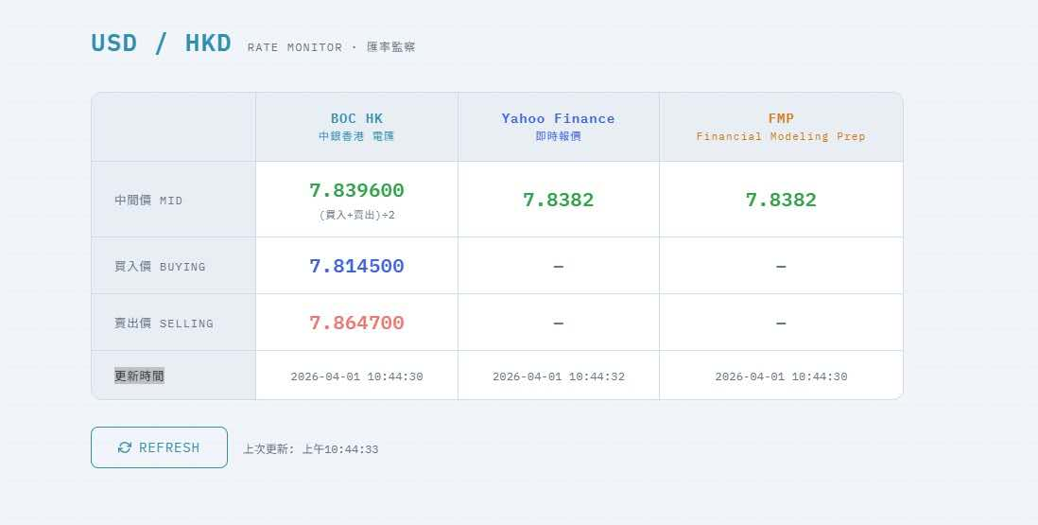
需求 |  | 数据源/备注
第一步 | 自动从数据源中获取数据 (USD - HKD)的市场中间价 | Aaron的小程序

第二步 | 自动填充数据至Excel对应位置，三个位置都是填中间价（每15分钟） | Sheet2为长桥上传汇率的模版。此处以yahoo为例

第三步 | 需要将填充好的Excel传上后台 （每15分钟）。上传即覆盖。 | WBO

备注 | 因WBO有加点设置，它会自动根据模版和加点信息生成买入价和卖出价。因此，我们不需要在上传汇率模版时去自己计算买入价卖出价。统一一个数字让系统计算即可。

